Ohje 2
Ylätunnisteiden (kaikille sivuille tulevat tiedot) tekeminen tulostusta varten

Ylätunnisteisiiin meno: Ohjelman oikea alakulma

Normaali- näkymä
Sivun asettelu- näkymä
Sivun vaihtojen esikatselu

Ylätunnisteet laitetaan noihin kolmeen lokeroon
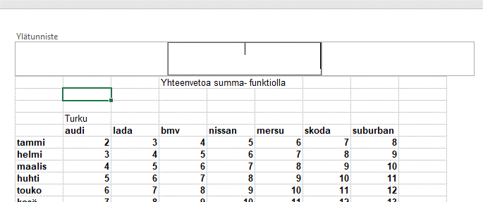

Jos olet klikannut kursorin ylös johon lokeroon,
saat näkyviin Rakenne-välilehden ja tunnistetyökalut

Kun tiedot laitetaan lokeroihin klikkaamalla noita kuvakkeita, nuo tiedot pysyvät ajantasalla.
Excel siis muuttaa tietoja tilanteen mukaan.
Vain jos ehdottomasti haluat, että ylätunnisteen tieto (esim taulukon rakentamisen pvm) ei muutu, kirjoitat tiedon itse lokeroon.

Lokeroon klikattu tieto näkyy koodina, kunnes klikkaat toista lokeroa tai poistuit tunniste- näkymästä

Koodi

tieto

Tunnisteista poistuminen

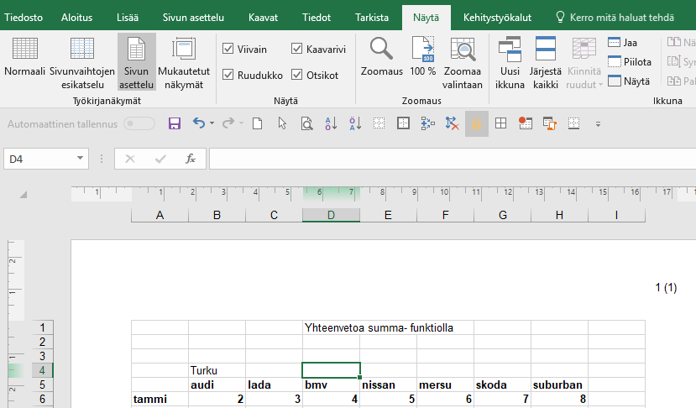
2

3

1
Klikkaa kursori pois lokeroista.
Klikkaa jotain solua
Valitse Näytä
Valitse Normaali

2

3

1

TAI

1
Klikkaa kursori pois lokeroista.
Klikkaa jotain solua
Valitse Normaali- näkymä

Normaali- näkymä
2

Ohje 1
Ylätunnisteiden tekeminen tulostusta varten

Katso ohjeet 1 ja 2, eri taulukot

Teetkö tunnisteet yhteen taulukkoon? | Teetkö samat tunnisteet moneen taulukkoon?

Valitse taulukko | Valitse taulukot: klikkaa ensimmäistä ja Shifitn kanssa viimeistä

Lisää, Ylä- ja alatunniste

 | Lisää, Ylä- ja alatunniste

